正文部分
一、玩法规则

 | 核心货币规则
 | 制钱
 |  | 定位：跑商玩法的核心产出货币，是玩法价值载体。
 |  | 用途：可用于背包扩容、道具采购、天赋解锁、租房等全场景消费。
 |  | 收益锚点：单机单周稳定收益区间 15-30 万制钱，通过规则限定上限，避免通货膨胀。

 | 价格波动机制
 | 基础逻辑
 |  | 采用「周固定循环 + 动态变量」双驱动机制，商品价格以基准价（100%）为锚，波动范围为 50%-200%，所有价格波动均基于基准价计算。
 | 周期节点
 |  | 每周五 18:00 公示下周 5 种高涨幅商品（单周固定 5 种，涨幅≥120%），作为本周跑商核心套利标的；
 |  | 每周日 23:59 重置全服商品价格，开启新一轮周循环。
 | 动态影响因素
 |  | 影响维度 | 具体规则
 |  | 天气 | 雨天价格 + 30%，晴天价格 - 10%
 |  | 路线完整性 | 完整路线 + 25%，破损路线 - 15%
 |  | 时间 | 夜间（20:00 - 次日 6:00）+20%，白天 - 5%
 |  | 季节 | 春季 + 15%，冬季 - 5%
 | 特殊价格限制
 |  | 涨幅＞180%：全渠道停售，仅可卖出不可买入；
 |  | 涨幅＞100%：仅流动 NPC 可售，本地固定交易点（通课司）停售。

 | 限购与容量规则
 | 限购机制
 |  | 单品限购：每种商品单周限购 30 个，超出限购数量无法继续购买；
 |  | 总限购：单角色单周累计限购 90 个（所有商品总和），达到总限购后本周无法再购买任何跑商商品，严格控制单周收益上限。
 | 背包容量成长
 |  | 背包容量为跑商核心养成线，初始容量与扩容路径如下，总容量上限 100 格：
 |  | 扩容阶段 | 容量 | 解锁条件 |  | 交互 NPC
 |  | 初始容量 | 20 格 | 无，默认解锁 |  | -
 |  | 初级扩容 | 40 格 | 花费 5 万制钱解锁 |  | 牙行 NPC
 |  | 中级扩容 | 70 格 | 花费 15 万制钱解锁，需完成前置任务 |  | 牙行 NPC
 |  | 高级扩容 | 100 格 | 花费 30 万制钱解锁，需满足声望等级要求 |  | 牙行 NPC

 | NPC 功能分工
 |  | 跑商交易采用「本地固定点 + 全地图流动点」双轨交易逻辑，各 NPC 类型、位置与核心功能明确如下：
 |  | NPC 类型 | 位置特性 |  | 核心功能 |  |  |  |  |  |  | 价格 / 税率规则
 |  | 通课司 | 府州县官店固定点 |  | 1. 每周价格公示；2. 低价囤货（仅涨幅＜100% 可买）；3. 周期信息查询；4. 行商路线图查询 |  |  |  |  |  |  | 价格低，为核心囤货渠道，无高价卖货权限
 |  | 流动行商 | 全地图随机（每日 6:00/18:00 刷新） |  | 1. 高价收普通商品；2. 路线指引；3. 跨城倒卖交易 |  |  |  |  |  |  | 溢价 10%-30%，税率 8%，全时段可交易
 |  | 黑市商人 | 近郊隐蔽点（仅夜间 20:00 - 次日 6:00 出现） |  | 1. 高价收稀有商品；2. 特殊道具售卖；3. 高溢价套利 |  |  |  |  |  |  | 溢价 50%-80%，税率 3%，仅深夜 / 雨夜可交易，为最高效卖货渠道

 | 周循环总流程
 |  | 跑商以一周为固定循环周期，各阶段时间、核心操作与规则如下，串联「囤货、补货、跑商、倒卖」全流程：
 |  | 阶段名称 |  | 时间范围 | 核心操作
 |  | 准备期 |  | 周五18:00-23:59 | 通课司查看价格公示→记录高涨幅商品→确认背包容量→规划囤货策略
 |  | 囤货期 |  | 周六00:00-周日23:59 | 通课司购买高涨幅商品→补充常规商品→检查库存→标记行商位置
 |  | 卖货期 |  | 周三00:00-周四23:59 | 优先黑市商人售卖→流动行商清货→计算收益→调整次日策略
 |  | 收尾期 |  | 周五00:00-17:59 | 清仓剩余商品→统计本周收益→解锁背包扩容（如需）→等待新周期

 | 单次跑商流程
 | 1. 采购流程（10-15分钟）：
 |  | ① 前往通课司→对话选择“购买波动商品”
 |  | ② 筛选涨幅120%-150%的商品→输入购买数量（不超过限购30个）
 |  | ③ 背包未满时→前往黑市补充常规商品（如茶叶、丝绸）
 |  | ④ 打开背包确认→记录商品类型与数量

 | 2. 售卖流程（5-10分钟）：
 |  | ① 打开地图→点击“追踪流动行商”（或黑市商人，雨夜优先）
 |  | ② 自动寻路至NPC处→对话选择“出售商品”
 |  | ③ 优先出售高价值商品（如瓷器、丝绸）→确认交易金额
 |  | ④ 收取制钱→查看本次收益详情

 | 补充规则
 | 养成与策略体系
 |  | 搭配基建天赋：解锁背包容量 + 20 格、售卖价格加成、交易税减免、行商寻路等效果，提升跑商收益上限；
 |  | 差异化体验：休闲玩家遵循标准周流程，稳定获取 15-30 万制钱；硬核玩家通过黑市蹲守、路线优化、循环倒卖，实现利润最大化。
 | 动态变量适配
 |  | 结合天气（雨夜）、时间（深夜）、城市优先级等动态变量，选择最优卖货点位，实现跑商收益最大化，提升玩法探索性。
 | 经济平衡保障
 |  | 通过限购（单周 90 个）、背包容量（100 格上限）、税率、价格波动上限等数值规则，严格控制单周收益在 15-30 万制钱区间，保障经济系统稳定。

二、系统入口

 | 1 | 通课司

 | 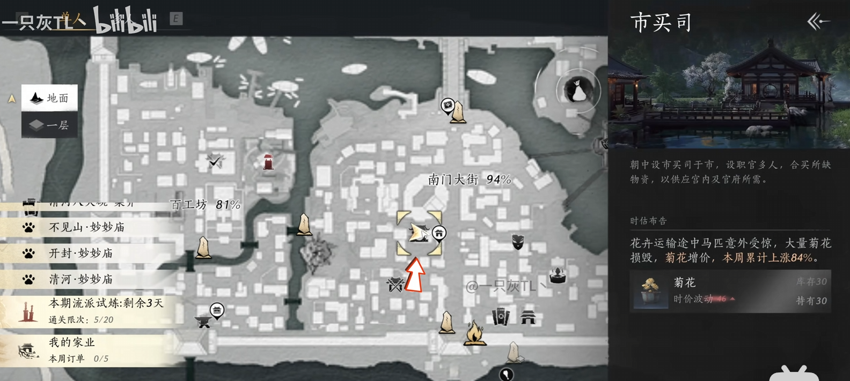
 |  |  |  |  |  |  | 通课司：地图上的固定建筑
 |  |  |  |  |  |  |  | 前往【通课司】，与NPC对话：查看【价格波动公告】进入【价格波动公告界面】

 |  |  |  |  |  |  | 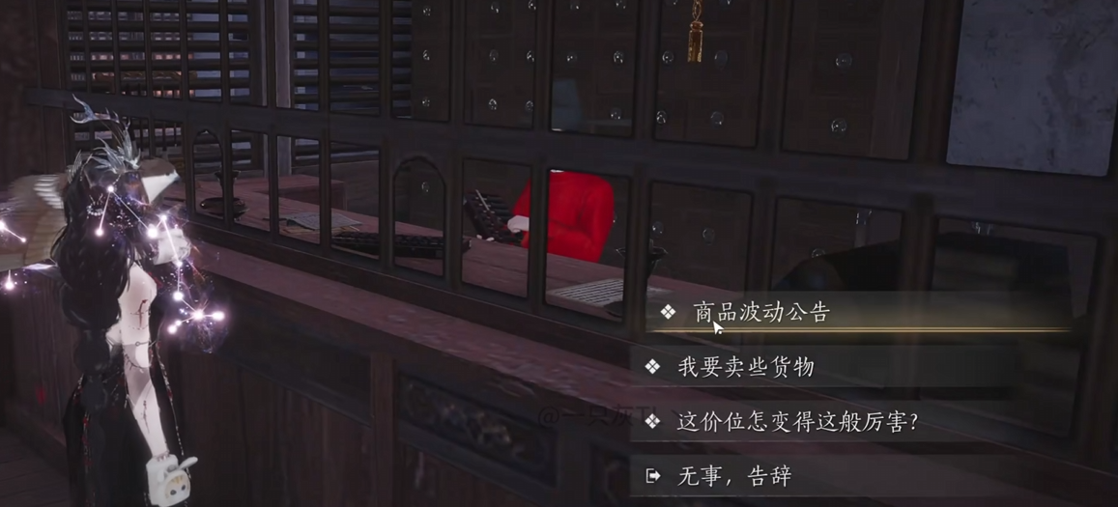

 | 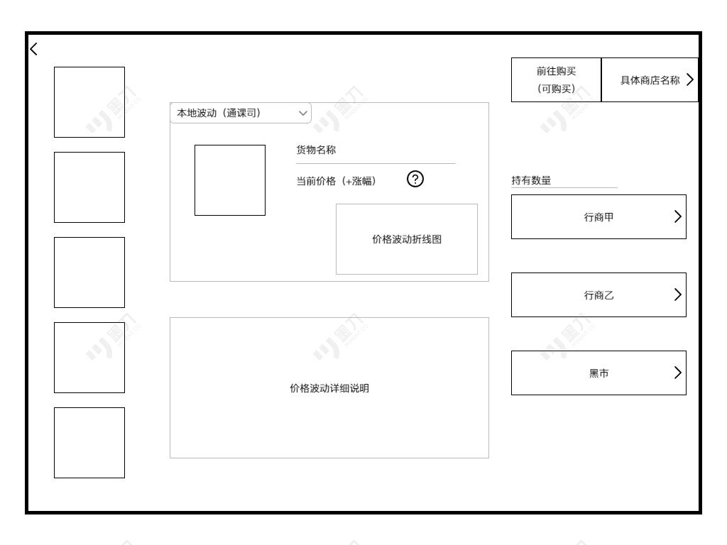 |  |  |  |  |  |  | 货物缩略图：
 |  |  |  |  |  |  |  |  | ①整体4/5物品缩略图，背景色或物品栏边框区别稀有度
 |  |  |  |  |  |  |  |  | ②整体1/5为物品稀有度标和当前拥有数量
 |  |  |  |  |  |  |  |  | ③右下角标为哪一个基建地的标志

 |  |  |  |  |  |  |  | 下拉选择表：
 |  |  |  |  |  |  |  |  | ①点击后出现下拉表，点击对应的名称会切换到对应的涨幅说明和价格波动详细说明
 |  |  |  |  |  |  |  |  | 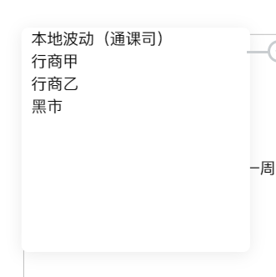

 |  |  |  |  |  |  |  | 未来一周涨幅说明:
 |  |  |  |  |  |  |  | ①货物图
 |  |  |  |  |  |  |  |  | a.无边框大图
 |  |  |  |  |  |  |  |  | b.背景色为物品品质
 |  |  |  |  |  |  |  | ②说明规则：
 |  |  |  |  |  |  |  |  | a.每周五时，通课司会公布五样在接下来一周涨幅最大的商品，玩家可以在一些商店或者从一些商人、农户处在未开始波动时购买波动货
 |  |  |  |  |  |  |  |  | b.在涨幅>100%后，本地货（即通课司货物）不可购买
 |  |  |  |  |  |  |  |  | c.货物涨幅最多200%，到涨幅180%的时候，市面上买不到这件物品
 |  |  |  |  |  |  |  |  |  |  | 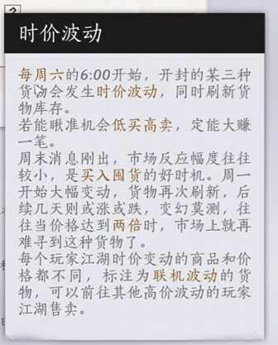

 | 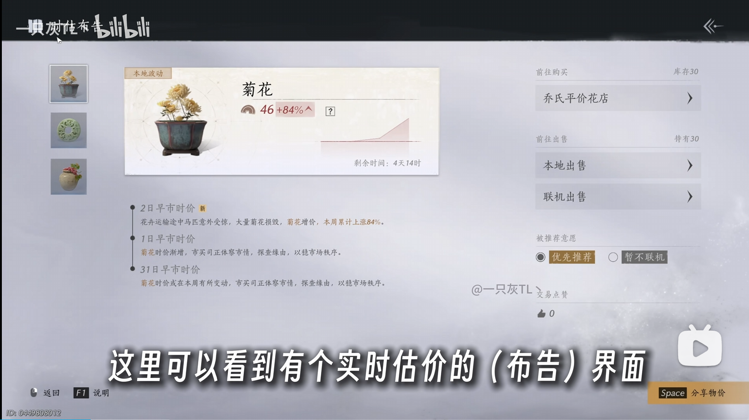

 |  |  |  |  |  |  |  | 详细说明：
 |  |  |  |  |  |  |  | ①价格波动因素
 |  |  |  |  |  |  |  |  | eg:
 |  |  |  |  |  |  |  |  | 货物 | 影响因素
 |  |  |  |  |  |  |  |  | 纸伞 | 天气 |  |  | 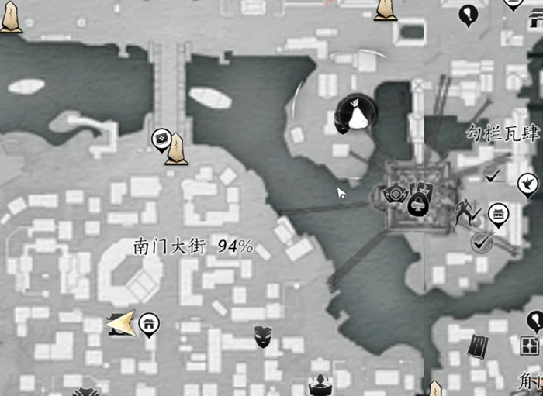
 |  |  |  |  |  |  |  |  | 瓷器 | 路线、货物完整度、花纹

 |  |  |  |  |  |  |  | 可购买商店： |  | 点击后跳转至地图界面，标注该商店位置
 |  |  |  |  |  |  |  | ①除了通课司可以购买该种货物的商店

 |  |  |  |  |  |  |  | 持有数量：
 |  |  |  |  |  |  |  | ①该种货物在仓储中的数量（不包括在基建系统中生产中的货物）

 |  |  |  |  |  |  |  | 行商： |  | 点击后跳转至地图界面，标注该商店位置
 |  |  |  |  |  |  |  | 点击后在地图上追踪该NPC或地方

三、主界面

 | 1 | 追踪行商后点击：“看看有什么东西”后出现这个界面

 | 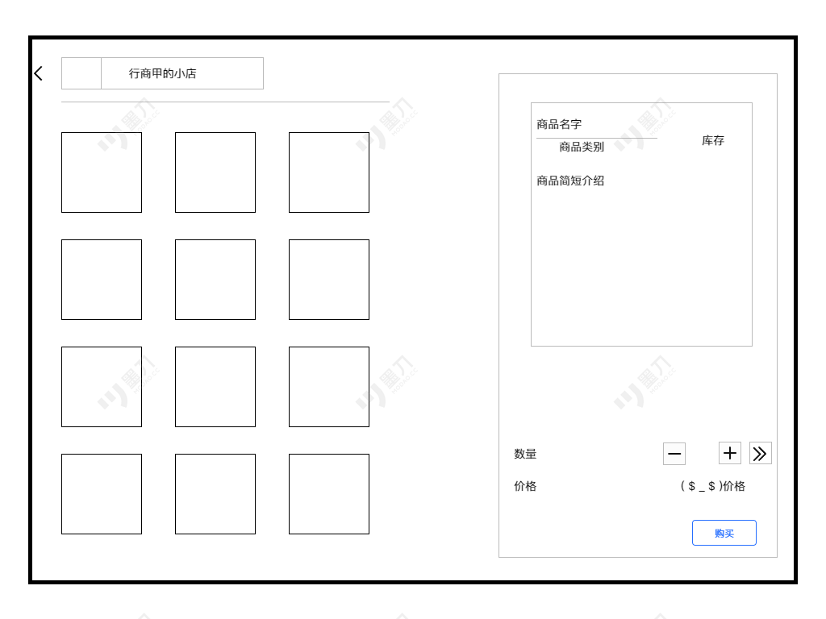 |  |  |  |  |  |  | 行商标题： |  |  |  |  |  | 
 |  |  |  |  |  |  |  | ①图标：一个商店的标识

 |  |  |  |  |  |  |  | 购买信息：
 |  |  |  |  |  |  |  | ①点击界面默认在第一个货物上
 |  |  |  |  |  |  |  | ②商品类别
 |  |  |  |  |  |  |  |  | eg:
 |  |  |  |  |  |  |  |  | 商品名称 | 类别
 |  |  |  |  |  |  |  |  | 鲥鱼 | 食物
 |  |  |  |  |  |  |  |  | 斗彩鸡缸杯 | 瓷器
 |  |  |  |  |  |  |  | ③库存：每个行商处可以购买20个该种货物，购买全部后显示售罄
 |  |  |  |  |  |  |  |  | 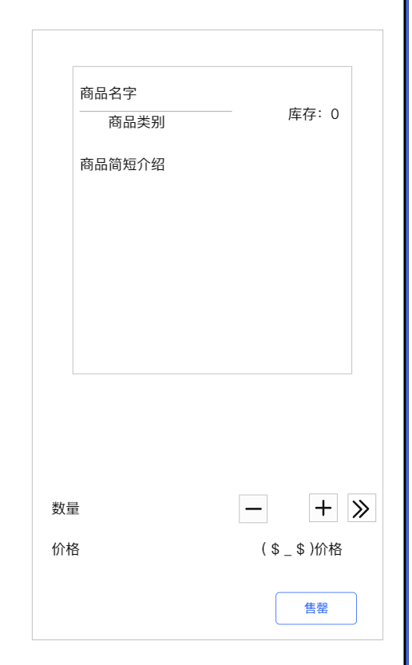

 |  |  |  |  |  |  |  | 数量：可以通过＋-修改，也可以点击中间数量通过手动修改，最右边表示最大值

 | 2 | 追踪行商后点击：“我要买些东西”后出现这个界面

 | 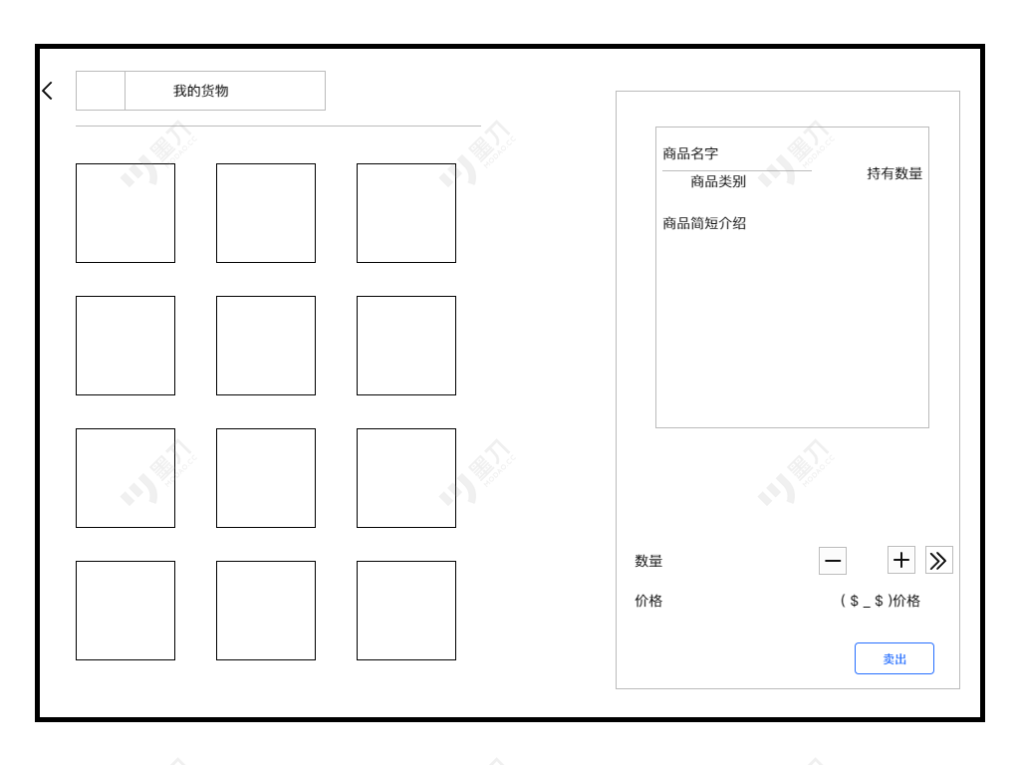 |  |  |  |  |  |  | 我的货物标题：
 |  |  |  |  |  |  |  | ①图标：一个背包的标识

 |  |  |  |  |  |  |  | 售卖信息
 |  |  |  |  |  |  |  | ①点击界面默认在第一个货物上
 |  |  |  |  |  |  |  | ②商品类别
 |  |  |  |  |  |  |  |  | eg:
 |  |  |  |  |  |  |  |  | 商品名称 | 类别
 |  |  |  |  |  |  |  |  | 鲥鱼 | 食物
 |  |  |  |  |  |  |  |  | 斗彩鸡缸杯 | 瓷器
 |  |  |  |  |  |  |  | ③持有数量：正常显示，无上限

 |  |  |  |  |  |  |  | 数量：可以通过＋-修改，也可以点击中间数量通过手动修改，最右边表示最大值

系统流程
一、囤货主流程

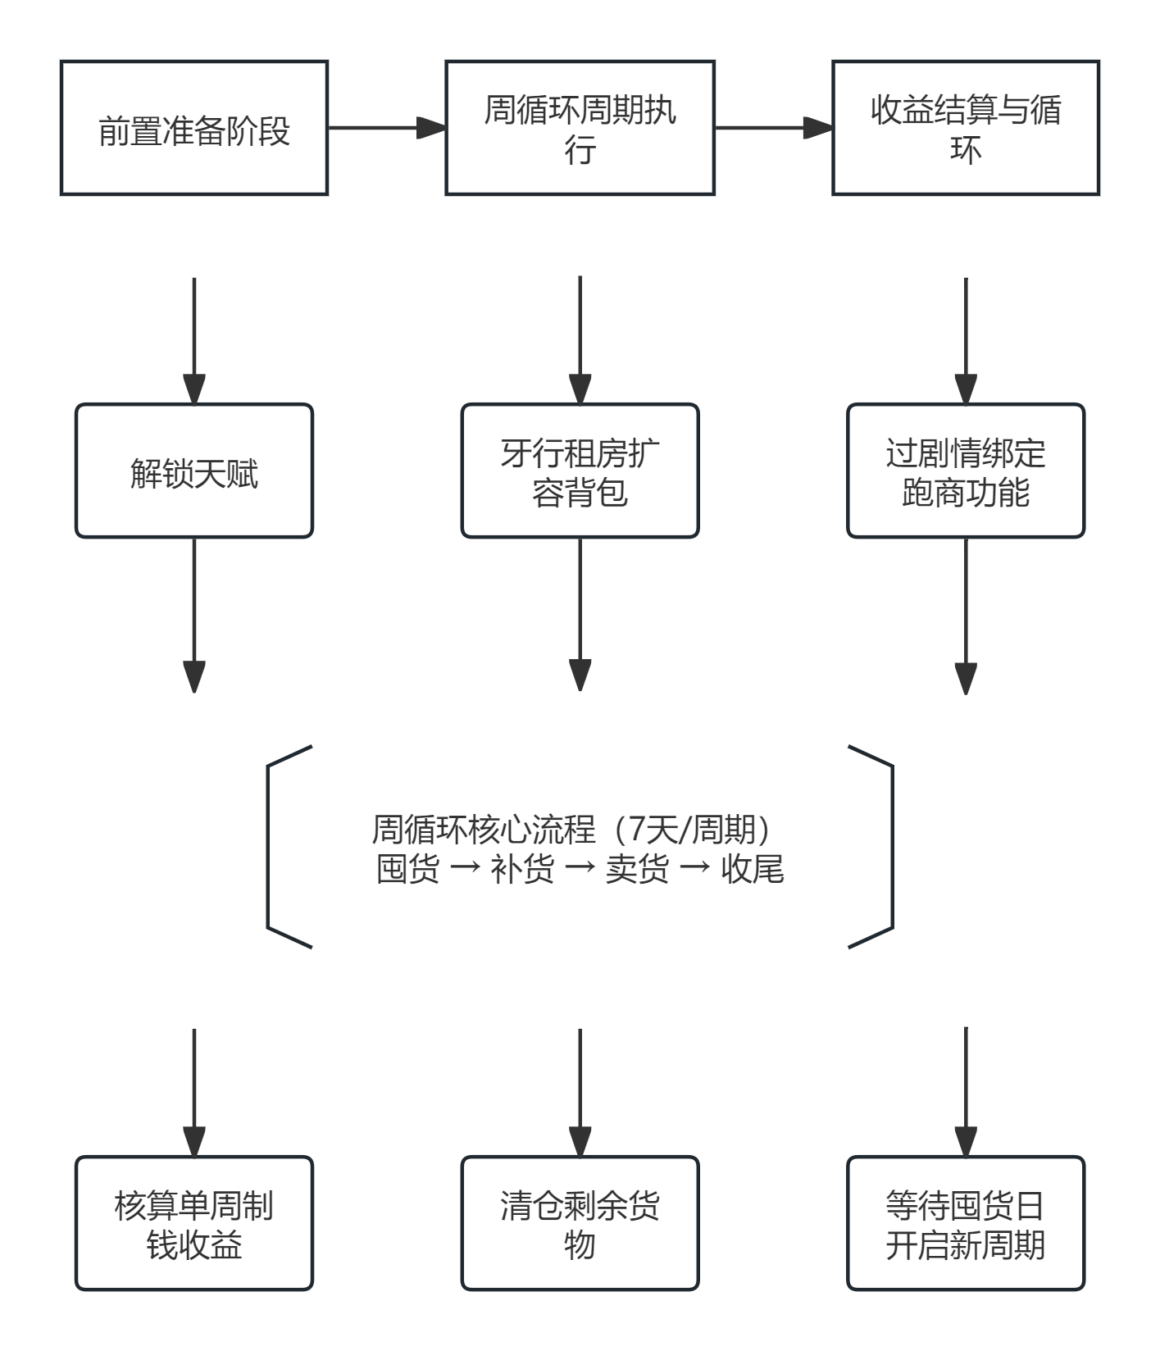

二、跑商周循环节奏流程图

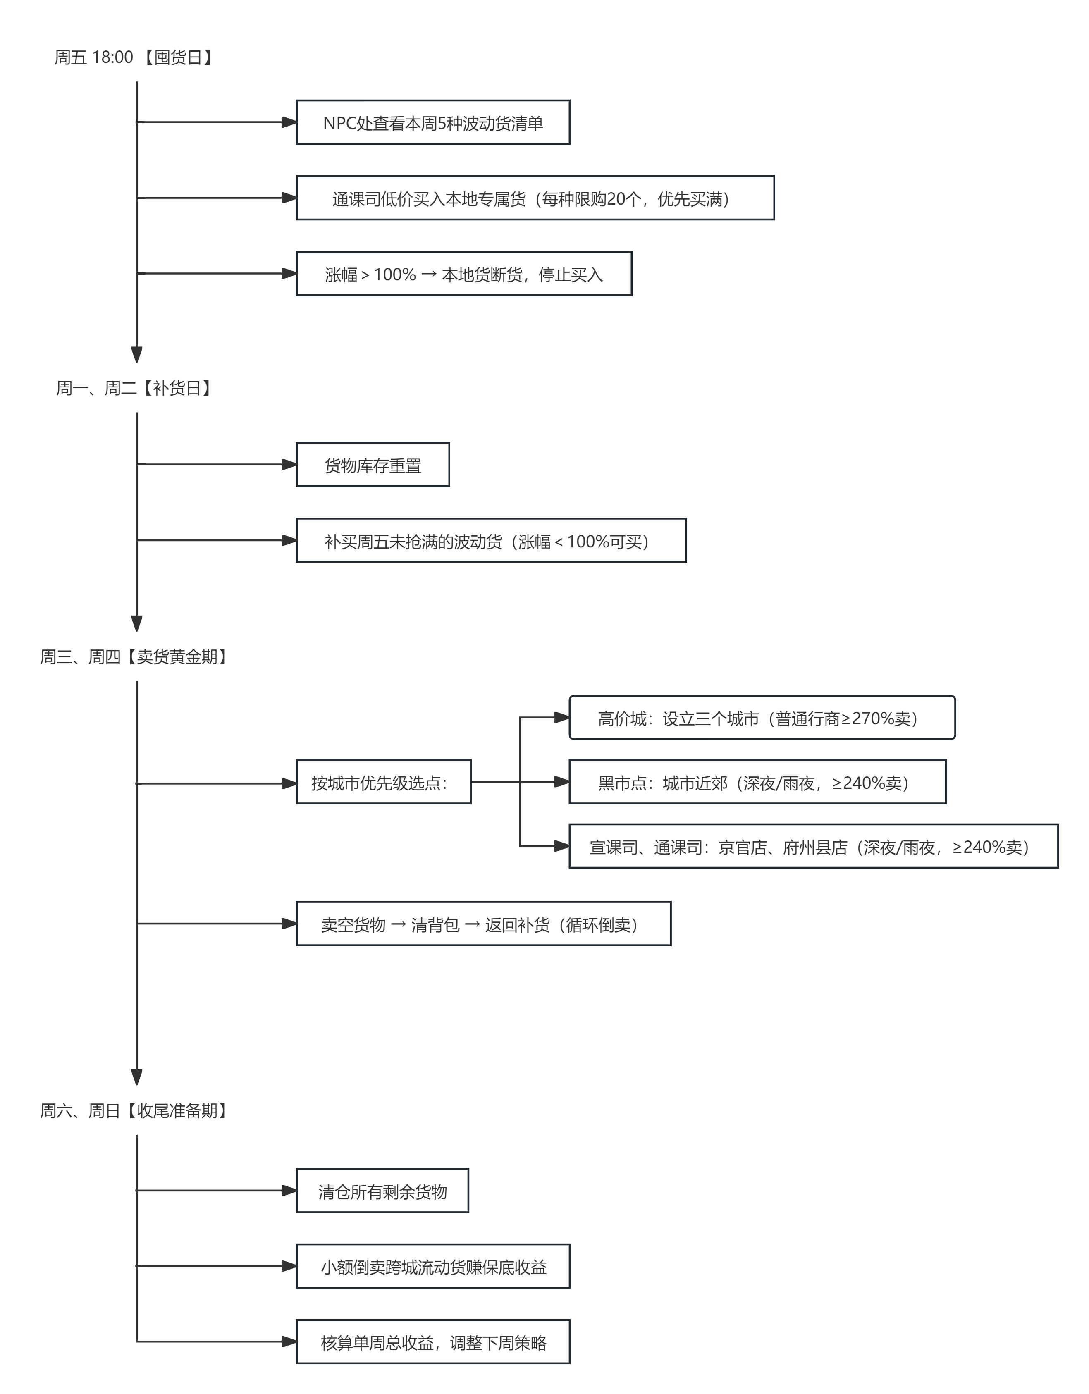

三、单次跑商低买高卖交易流程图

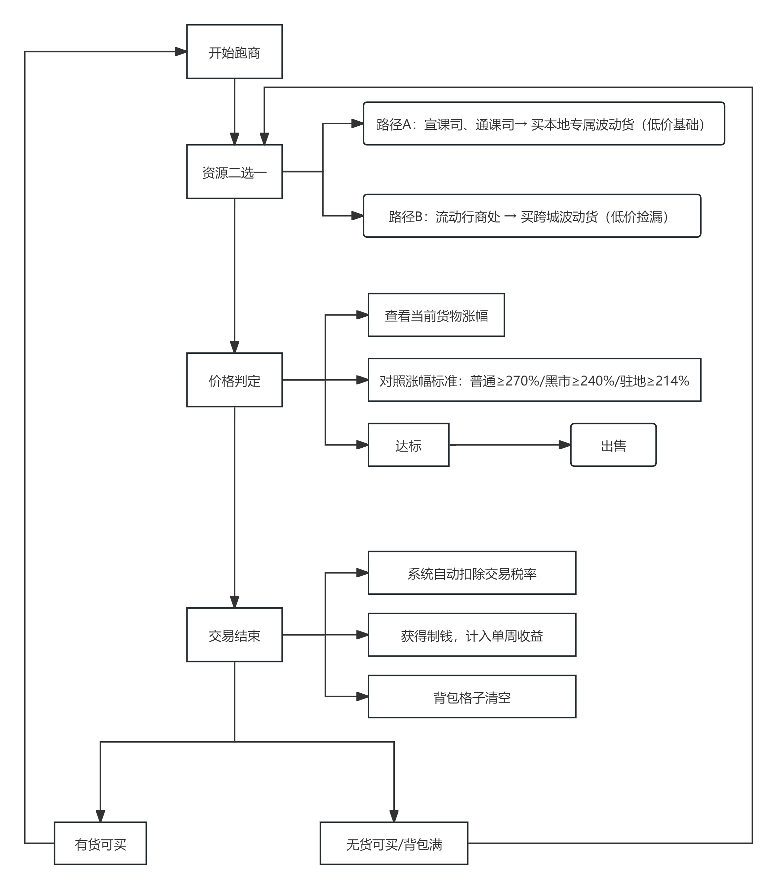

四、挑战界面操作流程

